MATRIZ AEI AMBIENTALES (2)
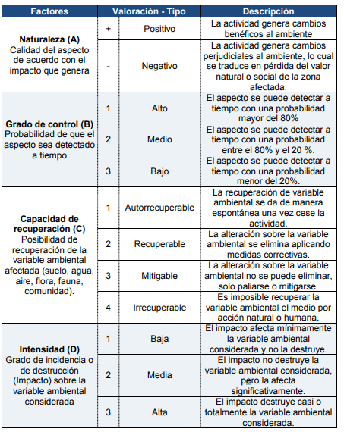
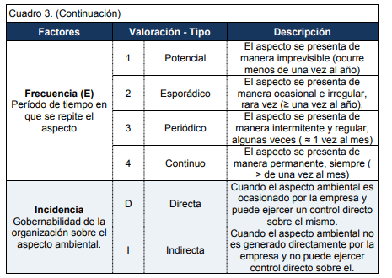
MATRIZ DE ASPECTOS E IMPACTOS AMBIENTALES
ITEM | ACTIVIDAD | ÁREA | ASPECTO AMBIENTAL | DESCRIPCION ASPECTO AMBIENTAL | TIPO DE OPERACIÓN | IMPACTO AMBIENTAL | RECURSO AFECTADO | CRITERIOS |  |  |  |  |  | TOTAL | SIGNIFICANCIA | LEGISLACIÓN APLICABLE | CONTROL OPERACIONAL
 |  |  |  |  |  |  |  | NATURALEZA | GRADO DE CONTROL | CAPACIDAD DE RECUPERACIÓN | INTENSIDAD | FRECUENCIA | INCIDENCIA
 |  |  |  |  |  |  |  | -1 | 1 | 4 | 3 | 4 | D | -12 |  | Art 5 ley de MA, Ley de agua residual y lodos Art 12, 15 y 18 | Se aplicara medida de control de tiempo y cantidad

 |  |  |  |  |  |  |  |  |  |  |  |  |  |  |  | mayor 12 y negativo
 |  |  |  |  |  |  |  |  |  |  |  |  |  |  |  | entre 5 y 12 negativo
 |  |  |  |  |  |  |  |  |  |  |  |  |  |  |  | menor de 5 y negativo

